상품제안서
아이슬립 안대 | 상품코드: S37549

 |  |  |  |  |  |  | 02-713-8555 | www.synergygift.co.kr
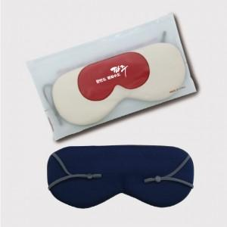

【상세/제작정보】 | <p>※색상은 랜덤 발송 됩니다.</p><p>&nbsp;</p><p>※100개 단위로만 구매 가능합니다.</p>

【인쇄/포장옵션】 | 실크, 스티커 / 포장불가능

【공급단가】 | 수량 | 100~ | 300~ | 1,000~ | 3,000~ | 10,000~
*VAT별도 | 단가 | 3,640원 | 3,480원 | 3,310원 | 3,250원 | 3,140원

【상품 URL】 | https://www.synergygift.co.kr:443/src/goods_detail.php?gdno=37549

